Накладная-№3
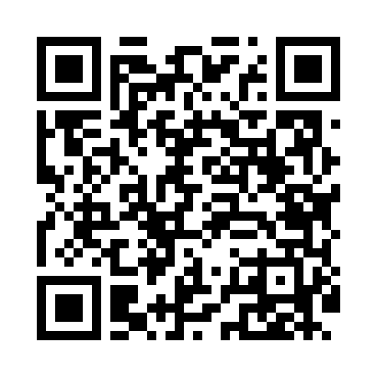
Номер товарно-транспортной накладной: |  |  | Торговый представитель: Amriyev Muhammad
Поставщик: Toshkent falcon fly 2 |  |  | Телефон торгового представителя: +998972880505
Дата отгрузки: 31.10.2025 |  |  | Контрагент: """" Klient
Дата консигнации: |  |  | Адрес:
Доставщик: |  |  | Телефон:
Телефон доставщика:
Время заказа: 31.10.2025 09:44:00
№ | Штрих-код | Название товаров (работ,услуг) | Количество | Количество в кейсе | Цена | Сумма
 |  |  | 18 |  |  | 670000
1 | 6920240720022 | Коврики сервировочные пластмассовая DB-145-14 | 10 | 10 шт. | 14,000 | 140,000
2 | 6937547509014 | Щетка для унитаза A01 DB-152-435 | 5 | 5 шт. | 48,000 | 240,000
3 | 6951253544527 | Швабра с ведром из пластмассы XBJ18 XP-18-7 | 1 | 1 шт. | 164,000 | 164,000
4 | 6805019698972 | Коврики напольные для ванной комнаты 43*68+43 *118 DB-98-97 | 2 | 2 шт. | 63,000 | 126,000
Итого: 670000

